Tabele zbiorcze
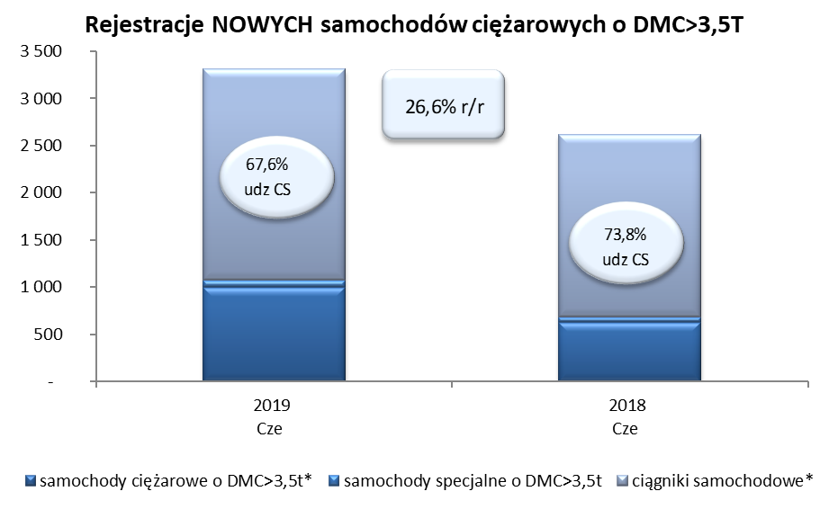
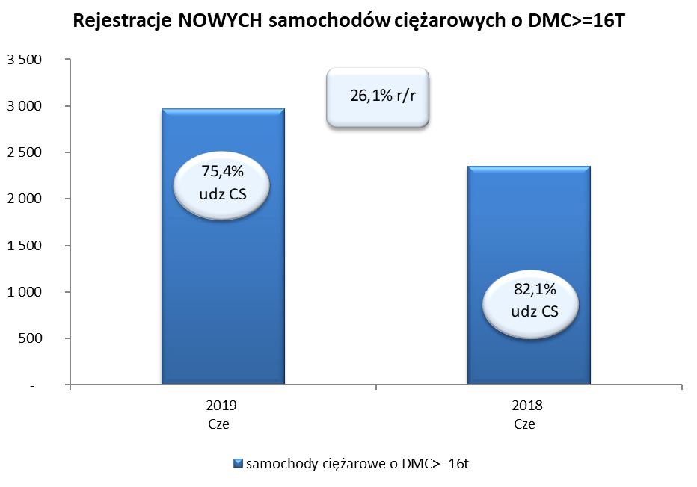
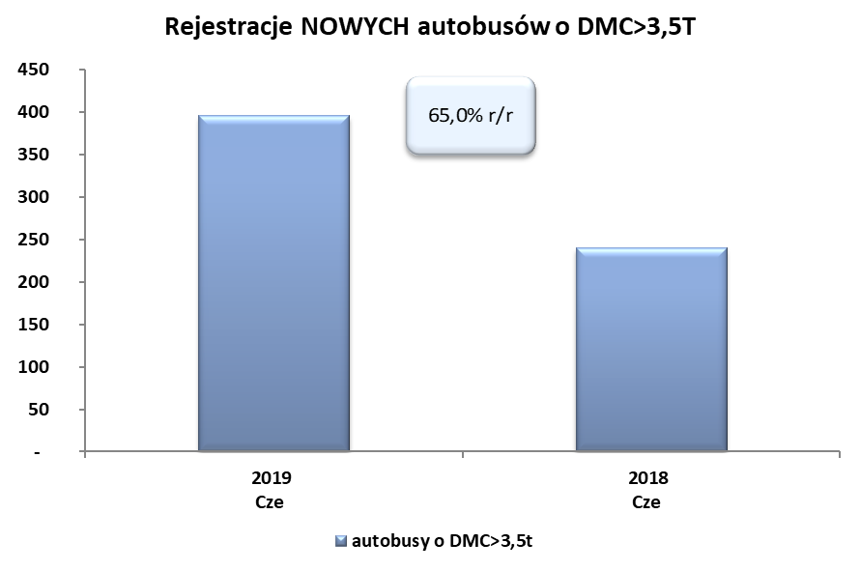
PZPM na podstawie danych CEP (MC) |  |  |  |  |  | 05/07/2019
 |  |  |  |  |  | sztuki
PIERWSZE REJESTRACJE NOWYCH POJAZDÓW UŻYTKOWYCH O DMC>3,5T
 | 2019 Cze | 2018 Cze | % zmiana r/r | 2019 Sty - Cze | 2018 Sty - Cze | % zmiana r/r
SAMOCHODY CIĘŻAROWE - RAZEM | 3,310 | 2,614 | 26.6% | 16,784 | 15,080 | 11.3%
samochody ciężarowe o DMC>3,5t* | 997 | 628 | 58.8% | 3,842 | 3,365 | 14.2%
samochody specjalne o DMC>3,5t | 77 | 56 | 37.5% | 348 | 310 | 12.3%
ciągniki samochodowe* | 2,236 | 1,930 | 15.9% | 12,594 | 11,405 | 10.4%
AUTOBUSY - RAZEM | 396 | 240 | 65.0% | 1,538 | 1,423 | 8.1%
autobusy o DMC>3,5t | 396 | 240 | 65.0% | 1,538 | 1,423 | 8.1%
RAZEM POJAZDY UŻYTKOWE | 3,706 | 2,854 | 29.9% | 18,322 | 16,503 | 11.0%
*/ Nie uwzgledniono rejestracji własnych marek krajowych producentów

